2_코드리뷰점검Tool 프로세스
AS - IS
① Code Reviewer
② Code Review

③Code Review 결과서 작성

TO-BE
② Code Review Tool → Code Review 결과서 작성
① Anyone

4_UI 설계
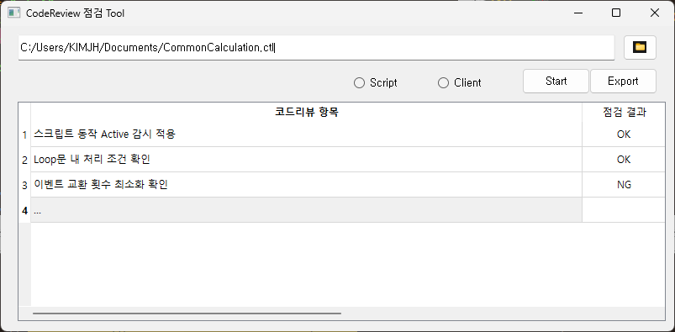

더블 클릭 시 상세 내용 팝업창 표시

